Sheet1
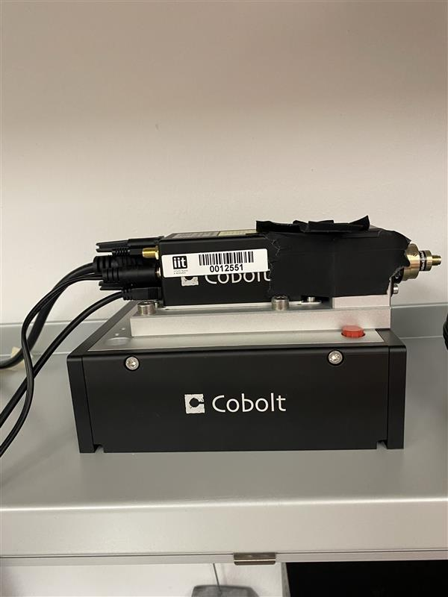
stanza | Ephys 1
ID sorgente | SN:20747
produttore | Cobolt
modello | Cobolt 06-MLD 473nm
l | 473 | nm
φ | <1.3 | mrad
Power (Nominal) | 0.1 | W
Appertura | 0.7+-0.1 | mm
Distanza operatore | 1 | m

se pulsato | No
Energia impulso | / | J
Pulse Rep Frequency | / | Hz
Durata impulso | / | s

Attività della sorgente (ore/anno) | 320
Fattore tempo fascio libero | 0
Fattore possibile interazione con il fascio | 0
Frequenza di allineamento (volte/anno) | 0
Tempo di allineamento (ore/anno) | 0
Modalità di allineamento | Optical Fiber/no

FOTO

Breve descrizione dell'utilizzo
FIBER COUPLED LASER SOURCE, optogenetica
Il laser viene misurato in potenza prima di essere inserito tramite fibra ottica nell impianto sul topo, unico momento in cui il fascio e' libero

Product Datasheet Link
https://hubner-photonics.com/wp-content/uploads/2014/11/D0136-N_Manual-Cobolt-06-01-Series_September_2021.pdf

